baza
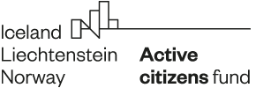

Ispunite samo svjetlo plavu ćeliju,
bijele ćelije će se ispunjavati automatski, a sive ćelije će ispuniti suradnik Fonda
Svi iznosi su u EURIMA!

Naziv prijavitelja | 0
Naziv projekta | 0
Broj ugovora

početak provedbe | 0
kraj provedbe | 0

Kategorije troška | Total amount
Troškovi osoblja | 0
Putni troškovi | 0
Troškovi vanjskih usluga | 0
Troškovi opreme | 0
Neizravni troškovi | 0
UKUPNO | 0

Traženo su-financiranje % |  | 0
Vlastiti izvori % | 100 | 0
UKUPNO | 100 | 0

